상품제안서
오코텍스인증 쥬트마트쇼핑백(40*35*25cm) | 상품코드: S25623

 |  |  |  |  |  |  | 02-713-8555 | www.synergygift.co.kr
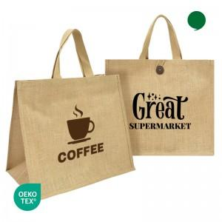

【상세/제작정보】 | <p><span style="font-size: 14pt;">※ 양면인쇄 불가 단면만 가능한 상품입니다.</span></p>

【인쇄/포장옵션】 | 실크, 실크(누끼) / OPP(비닐)

【공급단가】 | 수량 | 100~ | 300~ | 1,000~ | 3,000~ | 10,000~
*VAT별도 | 단가 | 2,560원 | 2,460원 | 2,340원 | 2,280원 | 2,220원

【상품 URL】 | https://www.synergygift.co.kr:443/src/goods_detail.php?gdno=25623

